Foglio1
KC-83

FOTO | COD.ART. | DESCRIZIONE | ASS | BOX | PAIA | PREZZO | IMPORTO
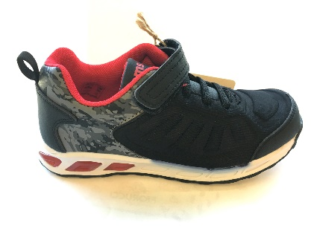 | KC-83 | BLACK/RED 30/35 | 12 | 80 | 960

 |  | TOTALE PAIA |  | 90 | 960 |  | € 0.00

